(양식4) 실습장비 활용계획서
‣ 양식4 |  |  | 한이음 ICT멘토링 프로젝트 |  | 접수번호
5만원 이상 실습장비 활용 계획서

NO | 장비명 | 장비사진 |  | 신청장비 필요성 및 활용계획
1 | Node.js 6.x 블루프린트 : ES6와 익스프레스로 SNS, 상점 찾기, 실시간 채팅 등 10가지 모던 웹 앱 프로젝트 만들기 | 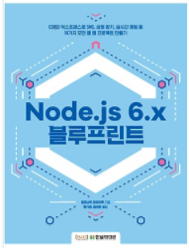 |  | 여름방학을 통해 프로젝트에 사용이 되는 기술을 각자 스터디할 예정 프로젝트에 실질적으로 사용되는 내용이며 노드 서버와 MongoDB를 활용한 NoSQL기반 UI서버를 만들 예정 담당 : 박문수, 전효진

2 | 실전 스프링 부트 워크북 : 마이크로서비스 빌드, 메시지와 DB 핸들링, 테스트, 플러그인까지 |  |  | 여름방학을 통해 프로젝트에 사용이 되는 기술을 각자 스터디할 예정 프로젝트에 실질적으로 사용되는 내용이며 디비 서버와 PostgreSQL을 활용한 데이터 처리를 할 예정 담당 : 문성욱, 권성욱, 박슬기

3 | 앵귤러 첫걸음 : 개발 환경 설정부터 컴포넌트 테스트까지 다양한 예제로 익히는 | 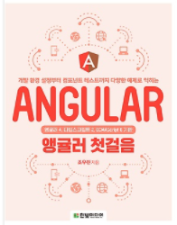 |  | 여름방학을 통해 프로젝트에 사용이 되는 기술을 각자 스터디할 예정 프로젝트에 실질적으로 사용되는 내용이며 프론트엔드 기술스택으로 Angular 선정, UI를 나타냄 담당 : 팀원모두

4 | 제대로 배우는 Angular 4 : 보다 앵귤러다운 프로그래밍 방법 | 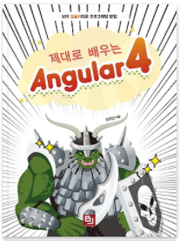 |  | 여름방학을 통해 프로젝트에 사용이 되는 기술을 각자 스터디할 예정 프로젝트에 실질적으로 사용되는 내용이며 프론트엔드 기술스택으로 Angular 선정, UI를 나타냄 담당 : 팀원모두

5

6

7

8

9

10

